VETEMENTS
BON DE COMMANDE INDIVIDUEL 2025-26

ameyer@gilbert-production.fr GILBERT PRODUCTION 43 rue de Dunkerque 68200 Mulhouse Tél : 03.89.53.07.08 |  |  |  |  |  |  |  | HORAIRES D’OUVERTURE Du lundi au jeudi de 8H00 à 12H - 13h00 à 18H00 Le vendredi de 8H00 à 12H00 -13H à 17H00
NOM : Prénom : |  |  | ADRESSE POSTALE :
POLOS / T-SHIRTS
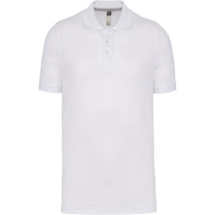 | POLO MANCHES COURTES MITXE |  | TAILLE
 | Réf.PO56 |  | 0 | S | M | L | XL | 2XL | 3XL | 4XL | 5XL |  | PRIX HT | PRIX UNITAIRE TTC | PRIX TOTAL TTC
 | Coloris blanc | Quantité |  |  |  |  |  |  |  |  |  |  | 8.55 € | 10.26 € | 0.00 €
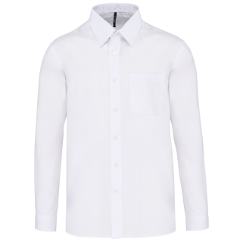 | CHEMISE MANCHES LONGUES MITXE |  | TAILLE
 | Réf : CM545 |  |  | S | M | L | XL | 2XL | 3XL | 4XL | 5XL | 6XL | PRIX HT | PRIX UNITAIRE TTC | PRIX TOTAL TTC
 | Coloris blanc | Quantité | 0 |  |  |  |  |  |  |  |  |  | 15.30 € | 18.36 € | 0.00 €
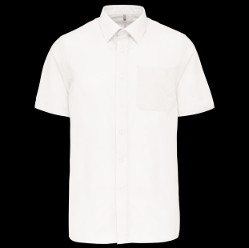 | CHEMISE MANCHES COURTES MIXTE |  | TAILLE
 | Réf : CM551 |  |  | S | M | L | XL | 2XL | 3XL | 4XL | 5XL | 6XL | PRIX HT | PRIX UNITAIRE € TTC | PRIX TOTAL TTC
 | Coloris blanc | Quantité | 0 |  |  |  |  |  |  |  |  |  | 15.30 € | 18.36 € | 0.00 €
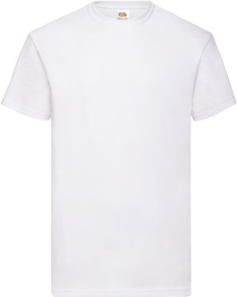 | T-SHIRT MANCHES COURTES MIXTE |  | Taille
 | Ref : TS55 |  |  | S | M | L | XL | 2XL | 3XL | 4XL |  |  | PRIX HT | PRIX UNITAIRE TTC | PRIX TOTAL TTC
 | Coloris blanc | Quantité | 0 |  |  |  |  |  |  |  |  |  | 3.70 € | 4.44 € | 0.00 €
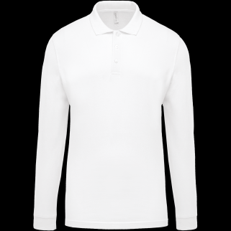 | POLO MANCHES LONGUES MIXTE |  | Taille
 | Ref : PO53 |  | XS | S | M | L | XL | 2XL | 3XL |  |  |  | PRIX HT | PRIX UNITAIRE TTC | PRIX TOTAL TTC
 | Coloris blanc | Quantité |  |  |  |  |  |  |  | 0 |  |  | 11.70 € | 14.04 € | 0.00 €
VESTES SOFTSHELL
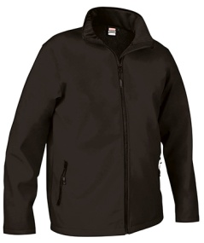 | VESTE SOFTSHELL HORIZON MIXTE |  | Taille
 | Ref : SO990 |  |  | S | M | L | XL | 2XL | 3XL |  |  |  | PRIX HT | PRIX UNITAIRE TTC | PRIX TOTAL TTC
 | Coloris au choix | Quantité | 0 |  |  |  |  |  |  |  |  |  | 16.12 € | 19.34 € | 0.00 €
 | GILET SOFTSHELL TUNDRA MIXTE |  | Taille
 | Ref : SO6 |  | XS | S | M | L | XL | 2XL | 3XL |  |  |  | PRIX HT | PRIX UNITAIRE TTC | PRIX TOTAL TTC
 | Coloris au choix | Quantité |  |  |  |  |  |  |  | 0 |  |  | 12.65 € | 15.18 € | 0.00 €
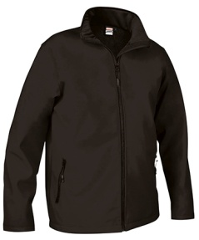 | VESTE SOFTSHELL GRANDE TAILLE COUPE HOMME |  | Taille
 | Ref : POUR LE 4XL : SO401 Ref : POUR LE 5XL : SO323 |  | 4XL | 5XL |  |  |  |  |  |  |  |  | PRIX HT | PRIX UNITAIRE TTC | PRIX TOTAL TTC
 | Coloris au choix | Quantité |  |  | 0.00 |  | 0 |  |  |  |  |  | 4XL = 25,45€ 5XL = 41,23€ | 4XL = 30,54€ 5XL = 49,48€ | 0.00 €
 | GILET SOFTSHELL GRANDE TAILLE COUPE HOMME |  | Taille
 | Ref : SO403 |  | 4XL |  |  |  |  |  |  |  |  |  | PRIX HT | PRIX UNITAIRE TTC | PRIX TOTAL TTC
 | Coloris au choix | Quantité |  |  |  |  |  |  |  |  |  |  | 25.00 € | 30.00 € | 0.00 €
BRODERIE CŒUR TTC | 5 € | NBRE de BRODERIES : |  |  |  |  |  | Total BRODERIES |  |  | 0 € |  |  | total commande | 0.00 €

DIVERS
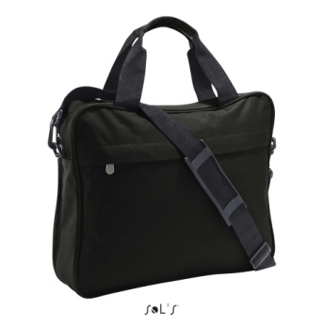 | PORTE DOCUMENT |  | Taille
 | Ref : AC2032 |  | TU |  |  |  |  |  |  |  |  |  | PRIX HT | PRIX UNITAIRE TTC | PRIX TOTAL TTC
 | Coloris : noir ou marine | Quantité |  |  |  |  |  |  |  |  |  |  | 9.50 € | 11.40 € | 0.00 €

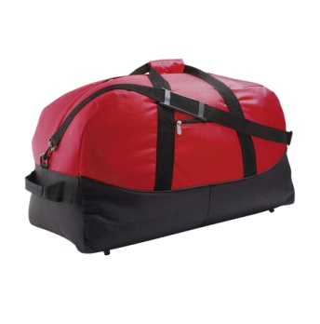 | SAC DE VOYAGE |  | Taille
 | Ref : AC2033 |  | TU |  |  |  |  |  |  |  |  |  | PRIX HT | PRIX UNITAIRE TTC | PRIX TOTAL TTC
 | Coloris au choix | Quantité |  |  |  |  |  |  |  |  |  |  | 18.75 € | 22.50 € | 0.00 €
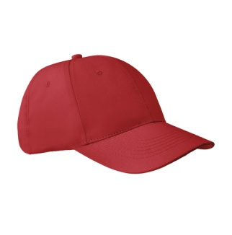 | CASQUETTE |  | Taille
 | Ref : AC2034 |  | TU |  |  |  |  |  |  |  |  |  | PRIX HT | PRIX UNITAIRE TTC | PRIX TOTAL TTC
 | Coloris au choix | Quantité |  |  |  |  |  |  |  |  |  |  | 2.50 € | 3.00 € | 0.00 €
 | GILET DE SECURITE |  | Taille
 | Ref : GI474 |  | 0 | S/M | L/XL | 2XL/ 3XL | 4XL/ 5XL |  |  |  |  |  | PRIX HT | PRIX UNITAIRE TTC | PRIX TOTAL TTC
 | Coloris au choix | Quantité |  |  |  |  |  |  |  |  |  |  | 3.40 € | 4.08 € | 0.00 €
 | BANDANA |  | Taille
 | Ref : AC2036 |  | TU |  |  |  |  |  |  |  |  |  | PRIX HT | PRIX UNITAIRE TTC | PRIX TOTAL TTC
 | Coloris au choix | Quantité |  |  |  |  |  |  |  |  |  |  | 1.50 € | 1.80 € | 0.00 €
 | TABLIER |  | Taille
 | Ref : AC2037 |  | TU |  |  |  |  |  |  |  |  |  | PRIX HT | PRIX UNITAIRE TTC | PRIX TOTAL TTC
 | Coloris au choix | Quantité |  |  |  |  |  |  |  |  |  |  | 4.20 € | 5.04 € | 0.00 €
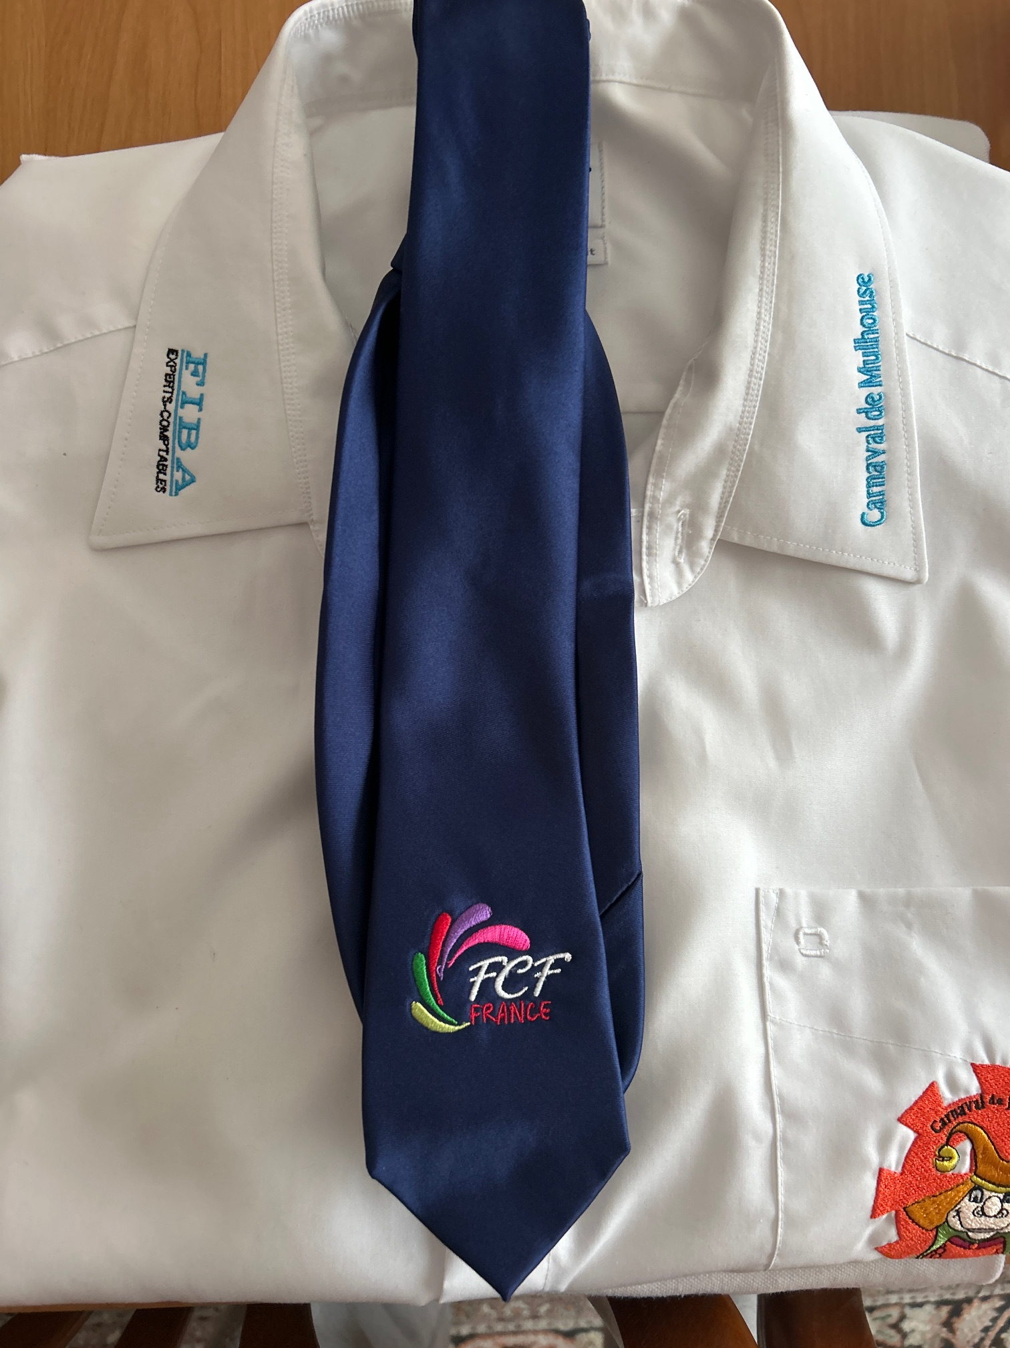 | Cravate |  | Taille
 | Ref : AC2035 |  | TU |  |  |  |  |  |  |  |  |  | PRIX HT | PRIX UNITAIRE TTC | PRIX TOTAL TTC
 | Coloris au choix | Quantité |  |  |  |  |  |  |  |  |  |  | 13.30 € | 15.96 € | 0.00 €
PENSER A AJOUTER CI-APRES LE PRIX DE LA BRODERIE
Tarif broderie TTC | 5 € | NBRE de BRODERIES : |  |  |  |  |  | Total BRODERIES |  |  | 0 € |  |  | total commande | 0.00 €

Ne pas toucher ces cases |  |  |  | cases à renseigner

PLUSIEURS COLORIS AU CHOIX - A PRECISER AU FOURNISSEUR LORS ENVOI DU BON DE COMMANDE PAR MAIL

